상품제안서
캔버스 왕타 미니 페리오 치약 칫솔 세트 | 상품코드: S43960

 |  |  |  |  |  |  | 02-713-8555 | www.synergygift.co.kr
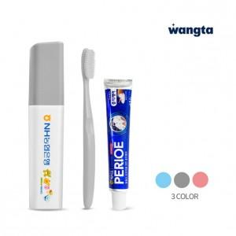 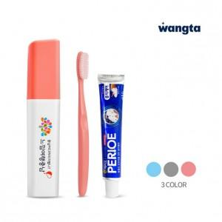 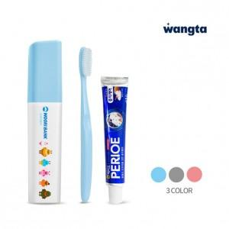

【상세/제작정보】

【인쇄/포장옵션】 | 풀칼라 / PP하드케이스

【공급단가】 | 수량 | 100~ | 300~ | 500~ | 1,000~ | 3,000~
*VAT별도 | 블루 | 2,080원 | 1,980원 | 1,930원 | 1,880원 | 1,850원
 | 핑크 | 2,080원 | 1,980원 | 1,930원 | 1,880원 | 1,850원
 | 그레이 | 2,080원 | 1,980원 | 1,930원 | 1,880원 | 1,850원

【상품 URL】 | https://www.synergygift.co.kr:443/src/goods_detail.php?gdno=43960

